Persona.Teacher
名前 | 内藤 恵子
写真 | 
性別 | 女
年齢 | 44
住所 | 東京都
職業 | 教諭(学年主任)
家族構成 | 夫・長女(大1)・長男(高2)

仕事内容 | ・小学校1年生の担任(ベテラン) ・定時出退勤 ・学年主任として若手教員1人を育てる
趣味 | ・食べることが好き(外食多い) ・趣味で習い事を始めた(音楽系)
性格 | ・おしゃべりが好き ・機械系が苦手で、若者に任せちゃう (タイピング遅・エクセル無理・最新SNSはLINEくらい)
人間関係 | ・同世代のママ友と仲良し ・昭和な感じで若手に接しがち
生活スタイル | ・平日は仕事→帰宅して夕食準備 ・週1で、仕事後習い事へ(ストレス発散)
休日の過ごし方 | ・家族で外食(美味しいモノ食べる) ・お家でゴロゴロしてTVを見る
悩んでいること | ・機械に弱くてICTを使いこなせない ・授業スタイルが古いまま ・若手教員と会話がかみ合わない ・1年生にタブレットの使い方を説明する自信がない
チャレンジしたいこと | ・学校のICT機器を少しでも活用したい ・児童にもICTについて正しく教えたい ・若手教員にも新しい授業提案をしたい

JourneyMap.Teacher
なんだ！
慣れてくれば簡単じゃない！
フェーズ | 研修でアプリを知る |  | 興味をもって使い始める |  | 継続して使い続ける
タッチポイント (ユーザーとサービスの接点) | 研修 | 自分で使う | 研修資料 | アプリ | クラスの子供たち | 1年生の担任の先生たち
行動シナリオ (シナリオで作成したユーザーの行動パターン) | ・講師からアプリについて教わる ・研修中に一緒に使って、操作方法の基本を知る | ・自分一人でもう一度使ってみる ・分からなくなった箇所を、同じ学年の若手に聞く | ・アプリの使い方を紙ベースの資料で読む | ・実際に使っていくことで、アプリの操作に慣れる ・機械の苦手な自分でも操作できる実感をもち始める | ・子供たちにアプリの操作を説明できるようになる ・学校の学習でタブレットを活用できるようになる | ・クラスの子供たちの心情を把握することができる ・「がっこうにっき」を基に、フォローの必要な子をすぐに見つけることができる
お！
これなら私でも使えるかもしれない！
あら…
一人だとやっぱりよく分からなくなったわ…
子供たちにも分かりやすく説明で来たわ！
子供たちがタブレットの使い方に慣れてきたわ！
実態把握にも使えていいわね！
感情/思考
課題 (タッチポイントごとに) | ・アプリの機能がシンプルで、「これなら使えそう」と思える研修である必要がある | ・研修後にも、「一人で操作してみよう」と思えるハードルである必要がある | ・機械が苦手な人でも分かりやすい手順でシンプルにまとめられた研修資料である必要がある | ・何度も使うことで慣れる、かつ、正しく扱えていることが分かる機能をデザインする必要がある | ・子供に伝えるうえでも、説明しやすい操作性のアプリである必要がある | ・蓄積したデータも活用しやすいようにまとめられている必要がある

StoryBoading.Teacher
 |  | 現在抱えている問題・課題・ニーズ |  | 抱えていた問題を解決するために起こしたアクション
内藤 恵子 | 1 | 1年生の学年主任をしている。1年担任は何度もやったことがあるが、最近のICT活用法が分からず、「自分の授業スタイルは古いのではないか」と悩んでいる | 2 | 研修で紹介されたアプリを使ってみようと思った
 |  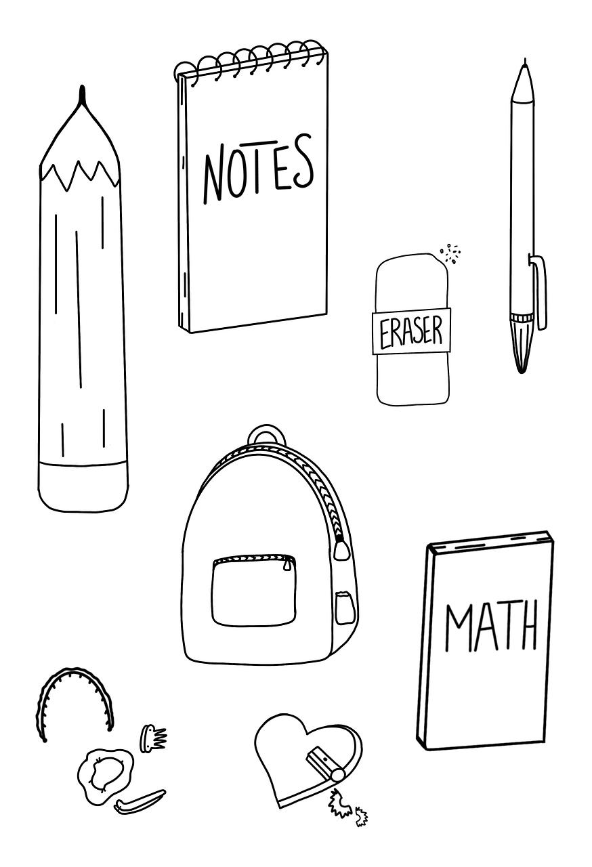  |  | 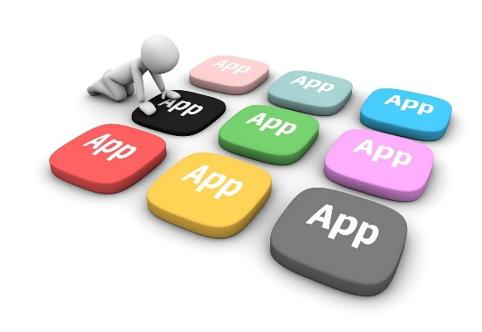 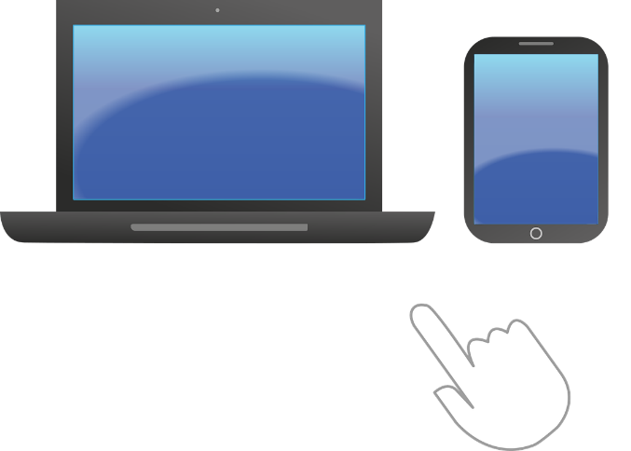

 |  | 問題をどうやって解決するためのプロセス |  | 点をつなげて線にして、サクセスストーリーを完成させる
 | 3 | 自分で使ってみたり、同学年の先生に使い方を聞いたりして、操作方法に慣れていった | 4 | アプリの操作方法が分かり、クラスの子供たちにも伝えることで、ICT機器を日常的に活用できるようになった。また、クラスの子供たちの心情を把握することもできるようになった。
 |  |  | 

Persona.Student
名前 | 鈴木 走太
写真 | 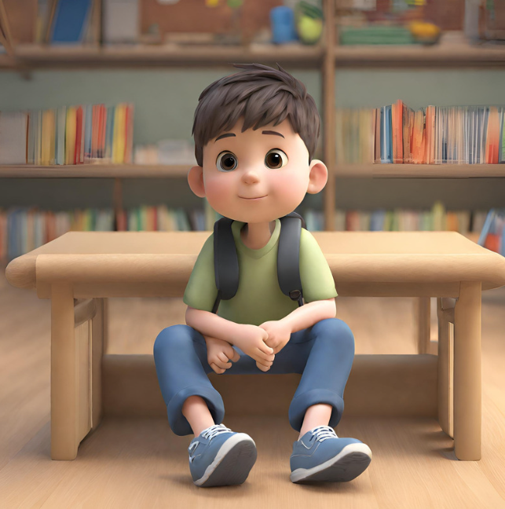
性別 | 男
年齢 | 6
住所 | 東京都
職業 | 小学1年生
家族構成 | 父・母・弟(保育園)

仕事内容 | ・小学校1年生 ・学童で宿題などをする ・家の手伝いはあまりしない
趣味 | ・身体を動かすことが好き ・ゲームをすることが好き ・野球カードを集めるのが好き ・野球選手のモノマネが好き
性格 | ・おしゃべり好き ・じっとしていられないタイプ ・「自分のもの」という意識が強い ・バカにされるのがキライ
人間関係 | ・弟とよくケンカする ・言葉で上手く伝えらえず、手が出る ・友達とよく遊ぶが、ケンカしがち
生活スタイル | ・放課後は学童で過ごす ・帰宅後に1時間ほど一人で過ごす時間がある
休日の過ごし方 | ・地域の野球チームに入っている ・野球仲間と公園で遊ぶ
悩んでいること | ・気持ちを上手く言葉にできないこと ・もっと「自分」を見て欲しいと思っている ・タブレットを早く使ってみたいが、なかなか機会がない ・タブレットの操作方法が分からず、一人では上手く使えない
チャレンジしたいこと | ・気持ちを上手く表現したい ・強くて優しい性格になりたい

JourneyMap.Student
フェーズ | 研修でアプリを知る |  | 興味をもって使い始める |  | 継続して使い続ける
タッチポイント (ユーザーとサービスの接点) | 先生 | タブレット | タブレット | 両親 | 先生 | 両親
行動シナリオ (シナリオで作成したユーザーの行動パターン) | ・先生からアプリについて教わる ・授業中に一緒に使って、操作方法の基本を知る | ・自分一人でもう一度使ってみる ・分からなくなった箇所を、友達や先生に聞く | ・放課後に一人で「がっこうにっき」アプリを使ってみる | ・操作が分からなくなったら、お母さんに聞く | ・「がっこうにっき」のお陰で、先生と話すきっかけが増える ・言葉で上手く伝えられなかったことが、「がっこうにっき」で表現できている | ・「今日は、学校どうだった？」という質問にすぐ応えられる ・両親にも自分の気持ちを分かってもらえている実感がもてる
やった！
タブレットが使えるぞ！
へぇー。
そうやって操作するんだ！
宿題もあるし、タブレットもやらなきゃいけないのかあ…
お！
意外と一人でも簡単に「がっこうにっき」が書けたぞ！
毎日「がっこうにっき」を書いていたら、ご褒美がもらえた！やったー！
感情/思考
課題 (タッチポイントごとに) | ・アプリの機能がシンプルで、「これなら使えそう」と思える機能である必要がある | ・放課後にも、「一人で操作してみよう」と思えるハードルである必要がある | ・1年生の子が一人でも使える程度の機能と安全性が必要である | ・アプリを初めて見る大人でも、操作方法を容易に想像できるデザインである必要がある | ・アプリを使ったことで、学校生活がより楽しくなる必要がある | ・使い続けて良かったと子供が思える工夫が必要である

StoryBoading.Student
 |  | 現在抱えている問題・課題・ニーズ |  | 抱えていた問題を解決するために起こしたアクション
鈴木 走太 | 1 | 配られたタブレットを早く使ってみたいけれど、上手く使えるか自信がない。また、思っていることを自分の言葉でうまく表現できない | 2 | 先生が紹介してくれたアプリを使ってみようと思った
 |   |  | 

 |  | 問題をどうやって解決するためのプロセス |  | 点をつなげて線にして、サクセスストーリーを完成させる
 | 3 | 自分で使ってみたり、両親に使い方を聞いたりして、操作方法に慣れていった | 4 | アプリの操作方法が分かり、ICT機器を日常的に活用できるようになった。また、大人たちにも自分の気持ちを分かってもらえて学校生活が楽しくなった
 |  |  | 

